Selección Modificación F2 Indiv
 |  |  |  |  |  |  | Código: GFPI-F-165
 |  |  |  |  |  |  | Versión: 04
PROCESO
GESTIÓN DE FORMACIÓN PROFESIONAL INTEGRAL
NOMBRE DEL FORMATO
FORMATO SELECCIÓN MODIFICACIÓN ALTERNATIVA ETAPA PRODUCTIVA (INDIVIDUAL)
CLASIFICACIÓN DE LA INFORMACIÓN
 | Pública |  | Pública Clasificada |  |  | Pública Reservada
Con el diligenciamiento de este formato autorizo al SENA para la recolección y tratamiento de mis datos personales, conforme a la GOR-POL-006 política de datos personales de la entidad, entiendo que los datos serán objeto de recolección, almacenamiento, uso, circulación, supresión, transferencia, transmisión, cesión y todo el tratamiento,
realizados por el SENA.
1. Información del aprendiz
Fecha de solicitud: |  | Tipo de documento de identificación : (NUPI / T.I. / C. C / PEP / Extranjería /Otro) | Número de documento: | Nombres y apellidos: | Teléfono de contacto | Correo | electrónico
 | 2026-02-17 | C.C | 1079176003 | Jeison Fernando Joaqui Rodriguez | 3156994134 | yeison56785@gmail.com
Dirección de residencia: |  | Departamento: | Ciudad: | Aprendiz en situación de discapacidad | ¿Cuál es la situación de discapacidad que presenta?
Calle 43 #22-28 Villa nuvia |  | Huila | Neiva | Si ( ) No ( X )
2. Información académica
Nombre de Regional: |  | Código / Nombre centro de formación: |  | Número de Grupo: | Nivel y Programa de formación: |  | Modalidad de formación:
 | 41 - REGIONAL HUILA | 9527 | CENTRO DE LA LA EMPRESA Y LOS SERVICIOS. | 3413974 | Tecnólogo en Análisis y Desarrollo de Software | Tecnologico | Presencial
Jornada: | Mixta | Fecha de inicio del Grupo: | Fecha fin del Grupo: | Selección de alternativa: ( X ) | X el tipo de solicitud | Fecha inicio de etapa productiva: | Fecha fin de etapa productiva:
 |  | 2026-02-09 | 2027-12-08 |  | Modificación de alternativa: ( ) | 2027-12-09 | 2028-05-08
3. Selección o modificación de la alternativa de etapa productiva
 |  |  |  | Marque con una X la alternativa que desea ejecutar
Contrato de aprendizaje |  | Contrato de aprendizaje (Regular) | X | Proyecto productivo | SENA Empresa**
 |  | Prácticas en la economía popular y/o campesina |  |  | SENA Proveedor SENA
 |  | Grupo de la Investigación, el Desarrollo y la Innovación Tecnológica y Formativa |  |  | SENA Producción de centros
Contrato vínculo formativo* |  | Asesoría a Pymes |  |  | Proyecto productivo bajo enfoque empresarial**
 |  | De apoyo a una unidad productiva familiar |  |  | Proyecto productivo bajo enfoque I+D+i**
 |  | Apoyo a una institución estatal nacional, territorial, veredal, ONG o entidad sin ánimo de lucro |  |  | Proyectos ruta emprendedora**
 |  | Prácticas en la economía popular y/o campesina |  |  | Prácticas en la economía popular y/o campesina**
Monitorias |  | Monitoria (Regular) |  | Vínculo laboral | Vinculo laboral (Regular)
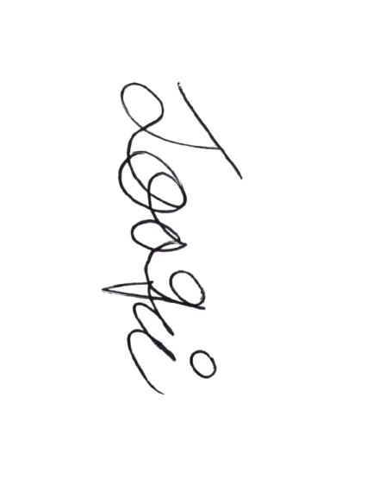
 |  | Grupo de la Investigación, el Desarrollo y la Innovación Tecnológica y Formativa |  |  | Prácticas en la economía popular y/o campesina

 | Jeison Fernando Joaqui Rodriguez
 | Nombre y firma del aprendiz |  |  | Nombre y firma de quien avala
 |  |  |  | (Coordinador Académico o líder de contrato de aprendizaje (para contrato de aprendizaje))
 |  |  |  | Rol:
* | De acuerdo a la Resolución 623 de 2020 (Ministerio del trabajo) la pasantía pasa a denominarse vínculo formativo.
** | En estos subtipos de alternativa, se seleccionará en SofiaPlus el subtipo de alternativa "SENA - empresa". |  |  |  | Fecha de aval: | DD/MM/AAAA
Nota 1: | Para la selección y/o modificación de alternativa de etapa productiva se requiere Vo.Bo. de la coordinación académica del centro de formación.
Nota 2: | Con la firma de este documento autorizo al SENA para el tratamiento de mis datos personales, teniendo en cuenta la Ley 1581 de 2012, protección de datos personales:
 | La autorización suministrada en el presente formato faculta al SENA para que dé a sus datos aquí recopilados el tratamiento señalado en la política de privacidad para el tratamiento de datos personales del SENA.
 | La autorización contempla el envío de información de eventos, actividades o servicios de la entidad. El titular de los datos podrá, en cualquier momento solicitar al SENA que la información sea modificada, actualizada o retirada de las bases de datos, si así está almacenada.

